Регресс
Проверка | Результат
Кнопка "Вход" | failed
Кнопка "Регистрация" | passed
Кнопка "Регистрация" ведет на страницу "Регистрация" | failed
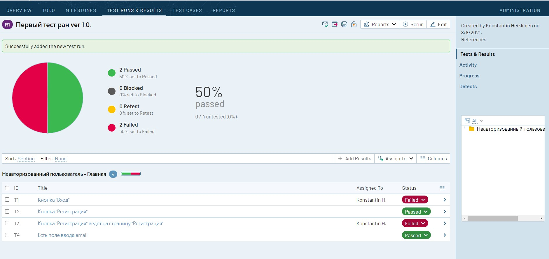
Есть поле ввода email | passed

